关系图
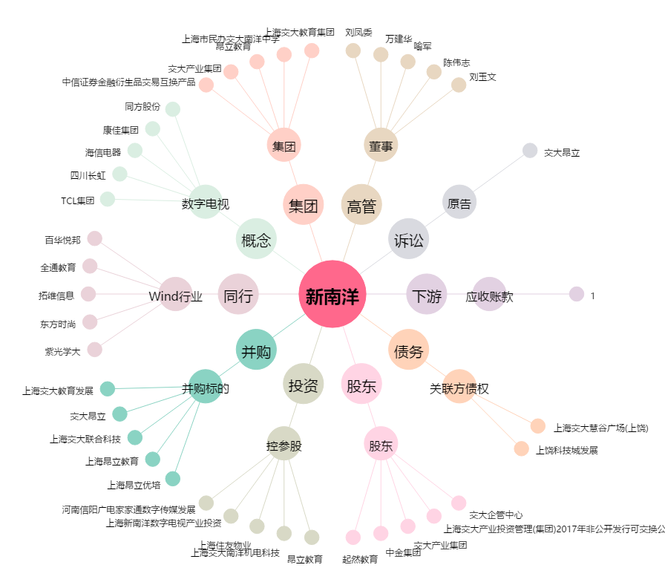
新南洋[600661.SH] - 关系概览图

